Лист 1
Прайс-лист
МИР ПРЯЖИ

В валюте: руб. (курс 1).
Цены указаны на 07.08.2020

№ | Номенклатура/ Характеристика номенклатуры | Описание | Изображение | Артикул | Цена | Ед. | Остаток | Ссылка на сайт
 | Блокировочный замок Tenax (латунь) серебристый цв. 20 мм | Блокировочный замок Tenax (латунь) серебристый цв. 20 мм |  | 416495 | 535.44 |  |  | Изображение
 | Блокировочный замок Tenax (латунь) серебристый цв. 20 мм |  |  |  | 535.44 | шт | 10 | Изображение
 | Гвоздики для дна сумки, d=15 мм, цв. состаренной латуни | Гвоздики для дна сумки, d=15 мм, цв. состаренной латуни |  | 615901 | 102.49 |  |  | Изображение
 | Гвоздики для дна сумки, d=15 мм, цв. состаренной латуни |  |  |  | 102.49 | шт | 2 | Изображение
 | Декоративная цепочка для сумки "Zlatka" FER-11, 120 х 0,5 см под серебро | Декоративная цепочка для сумки "Zlatka" FER-11, 120 х 0,5 см под серебро |  | FER-11 | 66.18 |  |  | Изображение
 | Декоративная цепочка для сумки "Zlatka" FER-11, 120 х 0,5 см под серебро |  |  |  | 66.18 | шт | 13 | Изображение
 | Декоративная цепочка для сумки "Zlatka" FER-11, 120 х 0,5 см под состаренную бронзу | Декоративная цепочка для сумки "Zlatka" FER-11, 120 х 0,5 см под состаренную бронзу |  | FER-11 | 66.18 |  |  | Изображение
 | Декоративная цепочка для сумки "Zlatka" FER-11, 120 х 0,5 см под состаренную бронзу |  |  |  | 66.18 | шт | 16 | Изображение
 | Декоративная цепочка для сумки "Zlatka" FER-12, 40 х 0,5 см под серебро | Декоративная цепочка для сумки "Zlatka" FER-12, 40 х 0,5 см под серебро |  | FER-12 | 52.52 |  |  | Изображение
 | Декоративная цепочка для сумки "Zlatka" FER-12, 40 х 0,5 см под серебро |  |  |  | 52.52 | шт | 15 | Изображение
 | Декоративная цепочка для сумки "Zlatka" FER-12, 40 х 0,5 см под состаренную бронзу | Декоративная цепочка для сумки "Zlatka" FER-12, 40 х 0,5 см под состаренную бронзу |  | FER-12 | 52.52 |  |  | Изображение
 | Декоративная цепочка для сумки "Zlatka" FER-12, 40 х 0,5 см под состаренную бронзу |  |  |  | 52.52 | шт | 12 | Изображение
 | Декоративная цепочка для сумки "Zlatka" HA-24, 60 см ,белый | Декоративная цепочка для сумки "Zlatka" HA-24, 60 см ,белый | 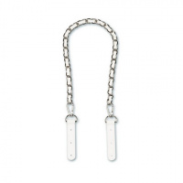 | HA-24 | 207.70 |  |  | Изображение
 | Декоративная цепочка для сумки "Zlatka" HA-24, 60 см ,белый |  |  |  | 207.70 | шт | 1 | Изображение
 | Замок для сумки Цвет состаренного серебра 19х7,6 | Замок для сумки Цвет состаренного серебра 19х7,6 | 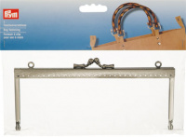 | 615169 | 367.63 |  |  | Изображение
 | Замок для сумки Цвет состаренного серебра 19х7,6 |  |  |  | 367.63 | шт | 7 | Изображение
 | Замок для сумки Цвет состаренной латуни 15х6,5 | Замок для сумки Цвет состаренной латуни 15х6,5 | 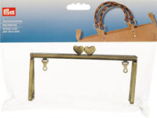 | 615171 | 367.63 |  |  | Изображение
 | Замок для сумки Цвет состаренной латуни 15х6,5 |  |  |  | 367.63 | шт | 41 | Изображение
 | Замок для сумки "Elisabeth" | Замок для сумки "Elisabeth" - PRYM | 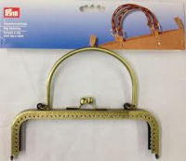 | 615165 | 414.34 |  |  | Изображение
 | Замок для сумки "Elisabeth" |  |  |  | 414.34 | шт | 4 | Изображение
 | Замок для сумки Sofia железо цв. состаренной латуни 15,5х14,5 см | Замок для сумки Sofia железо цв. состаренной латуни 15,5х14,5 см | 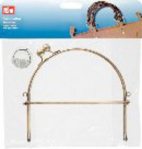 | 615152 | 392.71 |  |  | Изображение
 | Замок для сумки Sofia железо цв. состаренной латуни 15,5х14,5 см |  |  |  | 392.71 | шт | 5 | Изображение
 | Карабин цв. состаренной латуни почищенной 30х50 мм, | Карабин цв. состаренной латуни почищенной 30х50 мм, |  | 417917 | 250.85 |  |  | Изображение
 | Карабин цв. состаренной латуни почищенной 30х50 мм, |  |  |  | 250.85 | шт | 49 | Изображение
 | Карабин 2 шт. никель+бронза 13 мм, HEMLINE | Карабин 2 шт. никель+бронза 13 мм, HEMLINE | 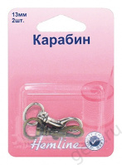 | 453.13.A | 45.93 |  |  | Изображение
 | Карабин 2 шт. никель+бронза 13 мм, HEMLINE |  |  |  | 45.93 | шт | 7 | Изображение
 | Карабин бронза 13 мм, HEMLINE | Карабин бронза 13 мм, HEMLINE | 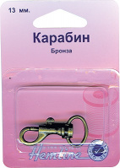 | 482.13.B | 36.39 |  |  | Изображение
 | Карабин бронза 13 мм, HEMLINE |  |  |  | 36.39 | шт | 12 | Изображение
 | Карабин бронза 15 мм | Карабин бронза 15 мм |  | 482.15.B | 41.71 |  |  | Изображение
 | Карабин бронза 15 мм |  |  |  | 41.71 | шт | 13 | Изображение
 | Карабин бронза 20 мм | Карабин бронза 20 мм |  | 482.20.B | 47.90 |  |  | Изображение
 | Карабин бронза 20 мм |  |  |  | 47.90 | шт | 12 | Изображение
 | Карабин бронза 25 мм | Карабин бронза 25 мм |  | 482.25.B | 48.83 |  |  | Изображение
 | Карабин бронза 25 мм |  |  |  | 48.83 | шт | 6 | Изображение
 | Карабин металлический "Hemline" 4517.13.RG 2 шт, металл, розовое золото | Карабин металлический "Hemline" 4517.13.RG 2 шт, металл, розовое золото | 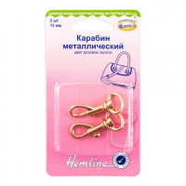 | 4517.13.RG | 60.36 |  |  | Изображение
 | Карабин металлический "Hemline" 4517.13.RG 2 шт, металл, розовое золото |  |  |  | 60.36 | шт | 4 | Изображение
 | Карабин никель 13 мм, HEMLINE | Карабин никель 13 мм, HEMLINE | 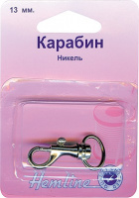 | 482.13.N | 35.11 |  |  | Изображение
 | Карабин никель 13 мм, HEMLINE |  |  |  | 35.11 | шт | 10 | Изображение
 | Карабин никель 15 мм, HEMLINE | Карабин никель 15 мм, HEMLINE | 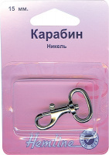 | 482.15.N | 37.67 |  |  | Изображение
 | Карабин никель 15 мм, HEMLINE |  |  |  | 37.67 | шт | 10 | Изображение
 | Карабин никель 20 мм | Карабин никель 20 мм |  | 482.20.N | 44.61 |  |  | Изображение
 | Карабин никель 20 мм |  |  |  | 44.61 | шт | 13 | Изображение
 | Карабин никель 25 мм | Карабин никель 25 мм |  | 482.25.N | 47.24 |  |  | Изображение
 | Карабин никель 25 мм |  |  |  | 47.24 | шт | 8 | Изображение
 | Карабин никель 35 мм | Карабин никель 35 мм |  | 482.35.N | 55.77 |  |  | Изображение
 | Карабин никель 35 мм |  |  |  | 55.77 | шт | 5 | Изображение
 | Карабин,2шт,никель+бронза,20мм | Карабин,2шт,никель+бронза,20мм | 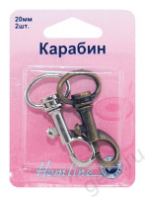 | 453.20.А | 61.11 |  |  | Изображение
 | Карабин,2шт,никель+бронза,20мм |  |  |  | 61.11 | шт | 9 | Изображение
 | Кнопки магнитные пришивные "Hemline" 481.NK 18 мм, 3 пары, никель | Кнопки магнитные пришивные "Hemline" 481.NK 18 мм, 3 пары, никель | 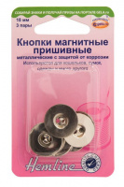 | 481.NK | 110.45 |  |  | Изображение
 | Кнопки магнитные пришивные "Hemline" 481.NK 18 мм, 3 пары, никель |  |  |  | 110.45 | шт | 2 | Изображение
 | Кольцо для сумки металл | Кольцо для сумки металл | 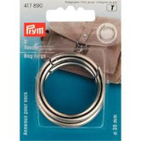 | 417890 | 268.15 |  |  | Изображение
 | Кольцо для сумки металл |  |  |  | 268.15 | шт | 31 | Изображение
 | Кольцо для сумки металл | Кольцо для сумки металл | 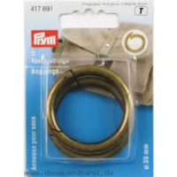 | 417891 | 268.15 |  |  | Изображение
 | Кольцо для сумки металл |  |  |  | 268.15 | шт | 42 | Изображение
 | Ножки для сумок "Hemline" 4506C.GD 15 мм, 4 шт, металл, золотой | Ножки для сумок "Hemline" 4506C.GD 15 мм, 4 шт, металл, золотой | 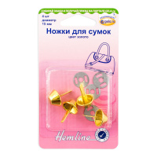 | 4506C.GD | 51.36 |  |  | Изображение
 | Ножки для сумок "Hemline" 4506C.GD 15 мм, 4 шт, металл, золотой |  |  |  | 51.36 | шт | 5 | Изображение
 | Ножки для сумок "Hemline" 4506C.NB 15 мм, 4 шт, металл, пушечная бронза | Ножки для сумок "Hemline" 4506C.NB 15 мм, 4 шт, металл, пушечная бронза | 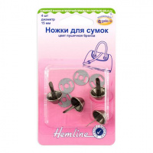 | 4506C.NB | 51.36 |  |  | Изображение
 | Ножки для сумок "Hemline" 4506C.NB 15 мм, 4 шт, металл, пушечная бронза |  |  |  | 51.36 | шт | 2 | Изображение
 | Поворотный замок для сумок 35х20 мм, цв. состаренной латуни почищенной | Поворотный замок для сумок 35х20 мм, цв. состаренной латуни почищенной | 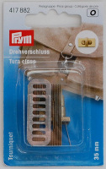 | 417882 | 199.82 |  |  | Изображение
 | Поворотный замок для сумок 35х20 мм, цв. состаренной латуни почищенной |  |  |  | 199.82 | шт | 14 | Изображение
 | Полукольца разъемные "Hemline" 4516.20.NB 20 мм, 2 шт, металл, пушечная бронза | Полукольца разъемные "Hemline" 4516.20.NB 20 мм, 2 шт, металл, пушечная бронза | 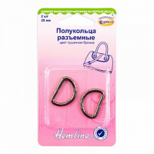 | 4516.20.NB | 35.11 |  |  | Изображение
 | Полукольца разъемные "Hemline" 4516.20.NB 20 мм, 2 шт, металл, пушечная бронза |  |  |  | 35.11 | шт | 9 | Изображение
 | Полукольца разъемные "Hemline" 4516.20.RG 20 мм, 2 шт, металл, розовое золото | Полукольца разъемные "Hemline" 4516.20.RG 20 мм, 2 шт, металл, розовое золото | 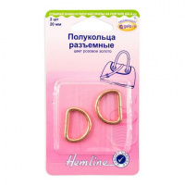 | 4516.20.RG | 35.11 |  |  | Изображение
 | Полукольца разъемные "Hemline" 4516.20.RG 20 мм, 2 шт, металл, розовое золото |  |  |  | 35.11 | шт | 10 | Изображение
 | Полукольца разъемные "Hemline" 4516.25.NB 25 мм, 2 шт, металл, пушечная бронза | Полукольца разъемные "Hemline" 4516.25.NB 25 мм, 2 шт, металл, пушечная бронза | 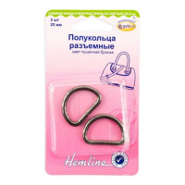 | 4516.25.NB | 39.58 |  |  | Изображение
 | Полукольца разъемные "Hemline" 4516.25.NB 25 мм, 2 шт, металл, пушечная бронза |  |  |  | 39.58 | шт | 7 | Изображение
 | Полукольца разъемные "Hemline" 4516.25.RG 25 мм, 2 шт, металл, розовое золото | Полукольца разъемные "Hemline" 4516.25.RG 25 мм, 2 шт, металл, розовое золото | 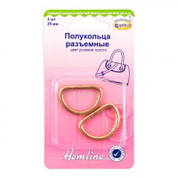 | 4516.25.RG | 39.58 |  |  | Изображение
 | Полукольца разъемные "Hemline" 4516.25.RG 25 мм, 2 шт, металл, розовое золото |  |  |  | 39.58 | шт | 7 | Изображение
 | Полукольца разъемные "Hemline" 4516.32.GD 32мм, 2 шт, металл, золото | Полукольца разъемные "Hemline" 4516.32.GD 32мм, 2 шт, металл, золото | 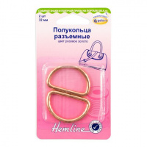 | 4516.32.GD | 42.77 |  |  | Изображение
 | Полукольца разъемные "Hemline" 4516.32.GD 32мм, 2 шт, металл, золото |  |  |  | 42.77 | шт | 1 | Изображение
 | Полукольца разъемные "Hemline" 4516.32.NB 32мм, 2 шт, металл, пушечная бронза | Полукольца разъемные "Hemline" 4516.32.NB 32мм, 2 шт, металл, пушечная бронза | 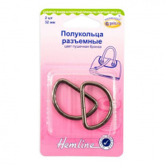 | 4516.32.NB | 42.77 |  |  | Изображение
 | Полукольца разъемные "Hemline" 4516.32.NB 32мм, 2 шт, металл, пушечная бронза |  |  |  | 42.77 | шт | 7 | Изображение
 | Полукольца разъемные "Hemline" 4516.32.NK 32мм, 2 шт, металл, серебряный | Полукольца разъемные "Hemline" 4516.32.NK 32мм, 2 шт, металл, серебряный | 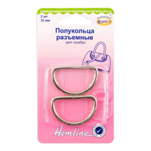 | 4516.32.NK | 42.77 |  |  | Изображение
 | Полукольца разъемные "Hemline" 4516.32.NK 32мм, 2 шт, металл, серебряный |  |  |  | 42.77 | шт | 2 | Изображение
 | Полукольца разъемные "Hemline" 4516.32.RG 32 мм, 2 шт, металл, розовое золото | Полукольца разъемные "Hemline" 4516.32.RG 32 мм, 2 шт, металл, розовое золото |  | 4516.32.RG | 42.77 |  |  | Изображение
 | Полукольца разъемные "Hemline" 4516.32.RG 32 мм, 2 шт, металл, розовое золото |  |  |  | 42.77 | шт | 5 | Изображение
 | Полукольца разъемные, 12мм, 2,5см, 4шт. цвет никель | Полукольца разъемные, 12мм, 2,5см, 4шт. цвет никель | 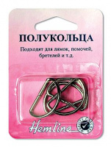 | 462.25 | 26.81 |  |  | Изображение
 | Полукольца разъемные, 12мм, 2,5см, 4шт. цвет никель |  |  |  | 26.81 | шт | 6 | Изображение
 | Полукольца,1.2см, 4шт | Полукольца,1.2см, 4шт | 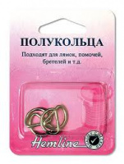 | 462.12 | 33.79 |  |  | Изображение
 | Полукольца,1.2см, 4шт |  |  |  | 33.79 | шт | 9 | Изображение
 | Полукольца,20см, 4шт | Полукольца,20см, 4шт | 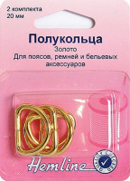 | 462G.20 | 49.15 |  |  | Изображение
 | Полукольца,20см, 4шт |  |  |  | 49.15 | шт | 6 | Изображение
 | Полукольца,2см, 4шт | Полукольца,2см, 4шт | 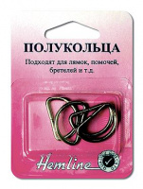 | 462.20 | 41.99 |  |  | Изображение
 | Полукольца,2см, 4шт |  |  |  | 41.99 | шт | 9 | Изображение
 | Полукольцо 20мм, ТА 1917 2шт/уп. | Полукольцо 20мм, ТА 1917 2шт/уп. | 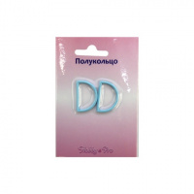 | ТА 1917 | 14.03 |  |  | Изображение
 | Полукольцо 20мм, ТА 1917 2шт/уп. (484435, розовый) |  |  |  | 14.03 | шт | 19 | Изображение
 | Полукольцо 20мм, ТА 1917 2шт/уп. (484436, синий) |  |  |  | 14.03 | шт | 17 | Изображение
 | Полукольцо 20мм, ТА 1917 2шт/уп. (484438, голубой) |  |  |  | 14.03 | шт | 7 | Изображение
 | Полукольцо 20мм, ТА 1917 2шт/уп. (551427, красный) |  |  |  | 14.03 | шт | 21 | Изображение
 | Портфельный замок для пришивания, цвет состаренной латуни/ | Портфельный замок для пришивания, цвет состаренной латуни/ |  | 417980 | 415.21 |  |  | Изображение
 | Портфельный замок для пришивания, цвет состаренной латуни/ |  |  |  | 415.21 | шт | 35 | Изображение
 | Пряжка для сумок, перевязи для багажа, палаток, черная 2,5см | Пряжка для сумок, перевязи для багажа, палаток, черная 2,5см |  | 454.25.B | 44.68 |  |  | Изображение
 | Пряжка для сумок, перевязи для багажа, палаток, черная 2,5см |  |  |  | 44.68 | шт | 10 | Изображение
 | Пряжка Фастекс 20 мм Hobby&Pro 2шт | Пряжка Фастекс 20 мм Hobby&Pro 2шт | 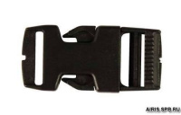 | 7720043 | 53.70 |  |  | Изображение
 | Пряжка Фастекс 20 мм Hobby&Pro 2шт |  |  |  | 53.70 | шт | 7 | Изображение
 | Пряжка Фастекс 25 мм Hobby&Pro 1шт 0323-0040 черн | Пряжка Фастекс 25 мм Hobby&Pro 1шт 0323-0040 черн | 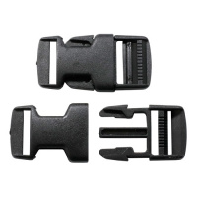 | 7716198 | 42.79 |  |  | Изображение
 | Пряжка Фастекс 25 мм Hobby&Pro 1шт 0323-0040 черн |  |  |  | 42.79 | шт | 1 | Изображение
 | Рамка для сумок "Hemline" 4503.30.GD 30 мм, 2 шт, металл, золотой | Рамка для сумок "Hemline" 4503.30.GD 30 мм, 2 шт, металл, золотой | 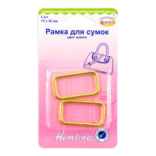 | 4503.30.GD | 40.86 |  |  | Изображение
 | Рамка для сумок "Hemline" 4503.30.GD 30 мм, 2 шт, металл, золотой |  |  |  | 40.86 | шт | 9 | Изображение
 | Рамка для сумок "Hemline" 4503.30.NB 30 мм, 2 шт, металл, пушечная бронза | Рамка для сумок "Hemline" 4503.30.NB 30 мм, 2 шт, металл, пушечная бронза | 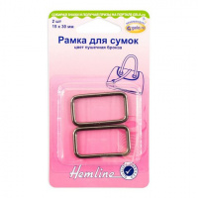 | 4503.30.NB | 40.86 |  |  | Изображение
 | Рамка для сумок "Hemline" 4503.30.NB 30 мм, 2 шт, металл, пушечная бронза |  |  |  | 40.86 | шт | 1 | Изображение
 | Рамка для сумок "Hemline" 4503.30.NK 30 мм, 2 шт, металл, серебро | Рамка для сумок "Hemline" 4503.30.NK 30 мм, 2 шт, металл, серебро | 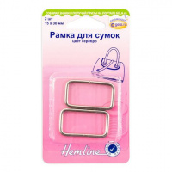 | 4503.30.NK | 40.86 |  |  | Изображение
 | Рамка для сумок "Hemline" 4503.30.NK 30 мм, 2 шт, металл, серебро |  |  |  | 40.86 | шт | 4 | Изображение
 | Рамочный замок 85мм | Рамочный замок 85мм | 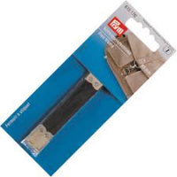 | 615176 | 126.29 |  |  | Изображение
 | Рамочный замок 85мм |  |  |  | 126.29 | шт | 42 | Изображение
 | Ремешок для сумки | Ремешок для сумки | 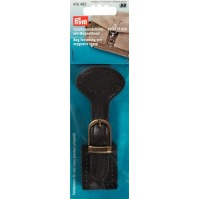 | 416485 | 415.21 |  |  | Изображение
 | Ремешок для сумки |  |  |  | 415.21 | шт | 54 | Изображение
 | Ручки для сумки Цвет бежевый/коричневый 45 см | Ручки для сумки Цвет бежевый/коричневый 45 см | 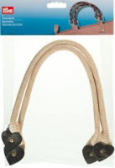 | 615175 | 676.44 |  |  | Изображение
 | Ручки для сумки Цвет бежевый/коричневый 45 см |  |  |  | 676.44 | шт | 40 | Изображение
 | Ручки для сумки Цвет коричневый Размер 132 см | Ручки для сумки Цвет коричневый Размер 132 см | 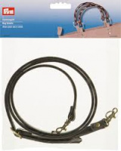 | 615174 | 724.01 |  |  | Изображение
 | Ручки для сумки Цвет коричневый Размер 132 см |  |  |  | 724.01 | шт | 53 | Изображение
 | Ручки для сумок искусственная кожа, красн. 45,7см | Ручки для сумок искусственная кожа, красн. 45,7см | 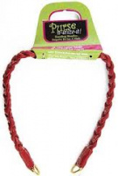 | 9020740 | 263.57 |  |  | Изображение
 | Ручки для сумок искусственная кожа, красн. 45,7см |  |  |  | 263.57 | шт | 1 | Изображение
 | Ручки для сумок пластик салат. 35,6 | Ручки для сумок пластик салат. 35,6 | 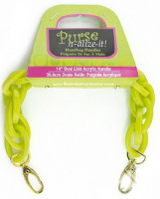 | 9020758 | 462.02 |  |  | Изображение
 | Ручки для сумок пластик салат. 35,6 |  |  |  | 462.02 | шт | 7 | Изображение
 | Цепочка для сумки 'Kate' 70см, цв.золотистый Prym | Цепочка для сумки 'Kate' 70см, цв.золотистый Prym | 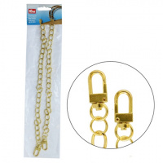 | 615177 | 341.62 |  |  | Изображение
 | Цепочка для сумки 'Kate' 70см, цв.золотистый Prym |  |  |  | 341.62 | шт | 2 | Изображение
 | Цепочка для сумки 'Mia' 70см, серебристый цв. Prym | Цепочка для сумки 'Mia' 70см, серебристый цв. Prym | 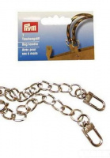 | 615149 | 341.62 |  |  | Изображение
 | Цепочка для сумки 'Mia' 70см, серебристый цв. Prym |  |  |  | 341.62 | шт | 1 | Изображение

